工作表1
订单编号：1979
渠道代理： | 阿伟（深海小鱼-yht）
下单内容： | 款式/皮料/颜色： |  | 暹罗腰带无接/ 38mm宽/ 115cm总长/ 上线不打孔/ 底皮用Togo/ 配纯银H古典纹银扣
 | 五金： |  | 银色
 | 工艺/Logo： |  | 机车/ 无
下单日期： | 2018-05-25
预计出货日期： | 2018-06-09
其他备注： | 底皮用Togo
参考图片： | 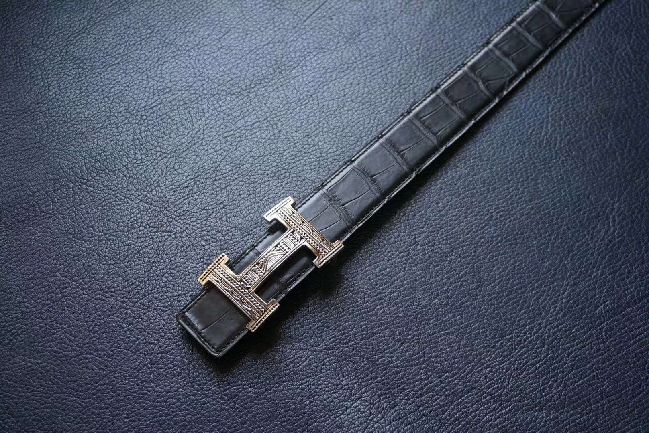 |  |  |  |  | ·

开料 | 铲皮 | 拖料 | 台面 | 油边 | 打斩/ 缝线

五金/ 包装/ QC |  | 技术管理 |  | 厂长签字

